Sheet (2)

 | CÔNG TY TNHH CÔNG NGHỆ MÁY TÍNH SINTECH
 | Địa chỉ: 457 Trần Xuân Soạn, Phường Tân Kiểng, Quận 7, TP.HCM
 | SĐT: 0911 713 000 - 0969 108 619
 | MST:0318623648 |  |  | Email: Sintechvietnam@gmail.com
 | Ngày 17 háng 04 năm 2025
BẢNG BÁO GIÁ
KHÁCH HÀNG:
SĐT:
ĐỊA CHỈ:
Lời đầu tiên, xin trân trọng cảm ơn quý khách hàng đã quan tâm đến sản phẩm máy tính của công ty chúng tôi. Chúng tôi xin gửi đến quý khách hàng bảng báo giá như sau:
STT | TÊN SẢN PHẨM | ĐVT | SL | ĐƠN GIÁ | THÀNH TIỀN | BẢO HÀNH
1 | Mainboard H110 | chiếc | 01 | 800,000 ₫ | 800,000 ₫ | 12 tháng
2 | CPU Intel i5 6500 | chiếc | 01 | 750,000 ₫ | 750,000 ₫
3 | Ram 16GB D4 2666MHZ | chiếc | 01 | 800,000 ₫ | 800,000 ₫
4 | Ổ cứng SSD 256GB SSTC | chiếc | 01 | 550,000 ₫ | 550,000 ₫
6 | Nguồn máy tính 350W | chiếc | 01 | 380,000 ₫ | 380,000 ₫
7 | Vỏ máy tính văn phòng centuar | chiếc | 01 | 350,000 ₫ | 350,000 ₫
8 | Màn hình 22 inch Acer 100hz,IPS | chiếc | 01 | 1,790,000 ₫ | 1,790,000 ₫ | 36 tháng
9 | Bàn phím chuột văn phòng AULA | bộ | 01 | 250,000 ₫ | 250,000 ₫ | 24 tháng
TỔNG: |  |  |  |  | 5,670,000 ₫
 |  |  |  | Thuế GTGT: | 567,000 ₫
 |  |  |  | Thành tiền: | 6,237,000 ₫
Lưu ý:
1. Báo giá đã bao gồm VAT 10%
2. Báo giá có hiệu lực trong vòng 05 ngày kể từ ngày phát hành
3. Giao hàng sau ngày kể từ ngày ký hợp đồng

Người mua hàng |  |  |  | Người bán hàng

CH1

CÔNG TY TNHH CÔNG NGHỆ MÁY TÍNH SINTECH |  |  |  | 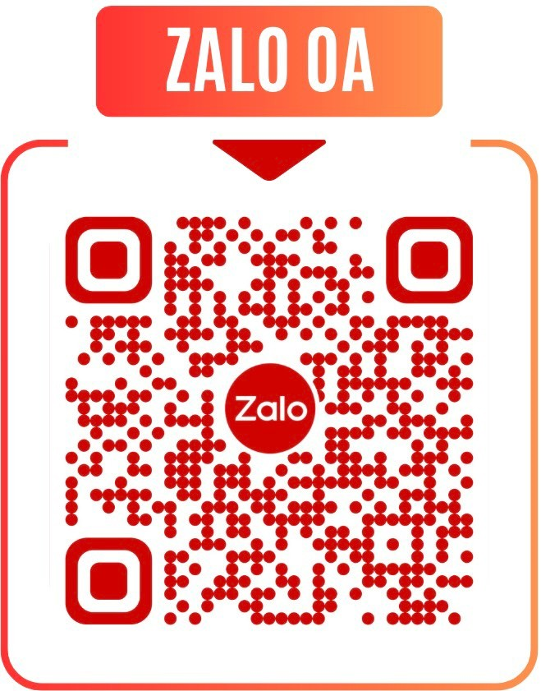
Địa chỉ: 457 Trần Xuân Soạn, Phường Tân Hưng, TP.HCM, Việt Nam
SĐT: 0911 713 000 - 0969 108 619
MST: 0318623648
Email: Sintechvietnam@gmail.com
BÁO GIÁ CẤU HÌNH MÁY TÍNH
KHÁCH HÀNG:
SĐT:
ĐỊA CHỈ:
Lời đầu tiên, xin trân trọng cảm ơn quý khách hàng đã quan tâm đến sản phẩm máy tính của công ty chúng tôi. Chúng tôi xin gửi đến quý khách hàng bảng báo giá như sau:
STT | TÊN SẢN PHẨM | HÃNG | SL | ĐƠN GIÁ | THÀNH TIỀN | BẢO HÀNH
 |  |  |  |  | 0 ₫
 |  |  |  |  | 0 ₫
 |  |  |  |  | 0 ₫
 |  |  |  |  | 0 ₫
 |  |  |  |  | 0 ₫
 |  |  |  |  | 0 ₫
 |  |  |  |  | 0 ₫
 |  |  |  |  | 0 ₫
 |  |  |  |  | 0 ₫
 |  |  |  |  | 0 ₫
 |  |  |  |  | 0 ₫
 |  |  |  |  | 0 ₫
 |  |  |  |  | 0 ₫
 |  |  |  |  | 0 ₫
 |  |  |  |  | 0 ₫
 |  |  |  |  | 0 ₫
TỔNG: |  |  |  |  | 0 ₫
THUẾ GTGT (8%):
THÀNH TIỀN: |  |  |  |  | 0 ₫
Lưu ý:
1. Báo giá đã bao gồm VAT 8%
2. Báo giá có hiệu lực trong vòng 05 ngày kể từ ngày phát hành
3. Giao hàng sau ngày kể từ ngày ký hợp đồng

Người mua hàng |  |  | Người bán hàng

